Memória de Cálculo - BM03
 | Obra
 | Construção de QUADRA POLIESPORTIVA para a Escola Municipal de Ensino Infantil e Fundamental, JOSÉ REIS, no Bairro Alto do Cruzeiro, no Município de Sousa/PB
Memória de Cálculo - BM03
Item | SERVIÇO | Und | Quant. Contratada | DESCRIÇÃO | MEMÓRIA DE CÁLCULO REAL
 |  |  |  |  | N.º VEZ | X1 | X2 | Y1 | Y2 | Z1 | Z2 | PARCIAL | TOTAL | GERAL | DIFERENÇA
1 | QUADRA POLIESPORTIVA
1.3.1.10 | ARMAÇÃO DE BLOCO, VIGA BALDRAME E SAPATA UTILIZANDO AÇO CA-60 DE 5 MM - MONTAGEM. AF_06/2017 | KG | 102.20 |  |  |  |  |  |  | kg/m |  |  |  | 102.23 | -0.03
1.3.1.10.1 | Arranque dos Pilares do Ginásio |  |  |  | 1.00 |  |  |  |  | 0.15 |  | 8.07 | 8.07
1.3.1.10.2 | Vigas Baldrames |  |  | Conforme quadro resumo do projetos estrutural | 1.00 |  |  |  |  | 0.15 |  | 102.20 | 102.20
1.3.1.10.2 | Cintas |  |  | ((1,88+2,55+1,68)+(4,15+2,75+4,15)+(1,44*4)+(0,79+0,8+0,79+0,8)) | 1.00 |  |  |  |  | 0.15 |  | 26.10 | 26.10
1.3.1.10.2 |  |  |  |  |  |  |  |  |  |  |  |  | 0.00
 |  |  |  | Medido Anteriomente no BM02 |  |  |  |  |  |  |  |  | 34.14
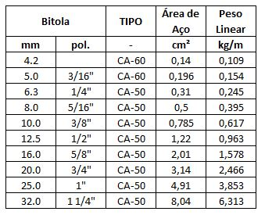

 |  |  |  | PG17=PG18=PG19=PG20=PG21=PG22
 |  |  |  | CA 60 ø 5 - 106,08 mts (52.39 x 0,154 = 8.07 kg)

1.3.1.11 | CONCRETO FCK = 25MPA, TRAÇO 1:2,3:2,7 (EM MASSA SECA DE CIMENTO/ AREIA MÉDIA/ BRITA 1) - PREPARO MECÂNICO COM BETONEIRA 400 L. AF_05/2021 | m³ | 37.90 |  |  |  |  |  |  |  |  |  |  | 9.76 | 28.14
1.2.1.1 | PG1 (20X40) |  |  | SAPATA A1 | 1.00 | 0.20 |  | 0.40 |  | 0.65 |  |  | 0.05 | 0.05
1.2.1.2 | PG7 (20X40) |  |  | SAPATA A2 | 1.00 | 0.20 |  | 0.40 |  | 0.65 |  |  | 0.05 | 0.05
1.2.1.3 | PG9 (20X40) |  |  | SAPATA A3 | 1.00 | 0.20 |  | 0.40 |  | 0.35 |  |  | 0.03 | 0.03
1.2.1.4 | PG11 (20X40) |  |  | SAPATA A4 | 1.00 | 0.20 |  | 0.40 |  | 0.40 |  |  | 0.03 | 0.03
1.2.1.5 | PG2 (20X40) |  |  | SAPATA B1 | 1.00 | 0.20 |  | 0.40 |  | 0.70 |  |  | 0.06 | 0.06
1.2.1.6 | PG12 (20X40) |  |  | SAPATA B4 | 1.00 | 0.20 |  | 0.40 |  | 0.30 |  |  | 0.02 | 0.02
1.2.1.7 | PG3 (20X40) |  |  | SAPATA C1 | 1.00 | 0.20 |  | 0.40 |  | 0.60 |  |  | 0.05 | 0.05
1.2.1.8 | PG13 (20X40) |  |  | SAPATA C4 | 1.00 | 0.20 |  | 0.40 |  | 0.80 |  |  | 0.06 | 0.06
1.2.1.9 | PG4 (20X40) |  |  | SAPATA D1 | 1.00 | 0.20 |  | 0.40 |  | 0.65 |  |  | 0.05 | 0.05
1.2.1.10 | PG14 (20X40) |  |  | SAPATA D4 | 1.00 | 0.20 |  | 0.40 |  | 0.45 |  |  | 0.04 | 0.04
1.2.1.11 | PG5 (20X40) |  |  | SAPATA E1 | 1.00 | 0.20 |  | 0.40 |  | 0.70 |  |  | 0.06 | 0.06
1.2.1.12 | PG15 (20X40) |  |  | SAPATA E4 | 1.00 | 0.20 |  | 0.40 |  | 0.45 |  |  | 0.04 | 0.04
1.2.1.13 | PG6 (20X40) |  |  | SAPATA F1 | 1.00 | 0.20 |  | 0.40 |  | 0.50 |  |  | 0.04 | 0.04
1.2.1.14 | PG8 (20X40) |  |  | SAPATA F2 | 1.00 | 0.20 |  | 0.40 |  | 0.60 |  |  | 0.05 | 0.05
1.2.1.15 | PG10 (20X40) |  |  | SAPATA F3 | 1.00 | 0.20 |  | 0.40 |  | 0.40 |  |  | 0.03 | 0.03
1.2.1.16 | PG16 (20X40) |  |  | SAPATA F4 | 1.00 | 0.20 |  | 0.40 |  | 0.40 |  |  | 0.03 | 0.03
1.2.1.17 | PG17 (20X20) |  |  | ENTRADA / BILHETERIA | 1.00 | 0.20 |  | 0.20 |  | 1.15 |  |  | 0.05 | 0.05
1.2.1.18 | PG18 (20X20) |  |  | ENTRADA / BILHETERIA | 1.00 | 0.20 |  | 0.20 |  | 1.05 |  |  | 0.04 | 0.04
1.2.1.19 | PG19 (15X50) |  |  | ENTRADA / BILHETERIA | 1.00 | 0.15 |  | 0.50 |  | 1.10 |  |  | 0.08 | 0.08
1.2.1.20 | PG20 (15X50) |  |  | ENTRADA / BILHETERIA | 1.00 | 0.15 |  | 0.50 |  | 1.20 |  |  | 0.09 | 0.09
1.2.1.21 | PG21 (20X20) |  |  | ENTRADA / BILHETERIA | 1.00 | 0.20 |  | 0.20 |  | 1.10 |  |  | 0.04 | 0.04
1.2.1.22 | PG22 (20X20) |  |  | ENTRADA / BILHETERIA | 1.00 | 0.20 |  | 0.20 |  | 1.00 |  |  | 0.04 | 0.04
1.2.1.23 | VIGA BALDRAME |  |  | Vigas da quadra | 1.00 | 96.00 |  | 0.20 |  | 0.40 |  |  | 7.68 | 7.68
1.2.1.24 | Cintas Inferiores |  |  | Cintas da Bilheteria | 1.00 | 26.10 |  | 0.20 |  | 0.20 |  |  | 1.04 | 1.04

1.3.1.12 | LANÇAMENTO COM USO DE BALDES, ADENSAMENTO E ACABAMENTO DE CONCRETO EM ESTRUTURAS. AF_12/2015 | m³ | 37.90 |  |  |  |  |  |  |  |  |  |  | 9.76 | 28.14
1.3.1.12.1 | Lançamento do concreto |  |  | igual ao volume do concreto | 1.00 |  |  |  |  |  |  | 9.76 | 9.76

1.4 | SUPERESTRUTURA (PILARES, VIGAS E LAJES) - TODA A QUADRA
1.4.1 | CONCRETO ARMADO PARA PILARES DA EDIFICAÇÃO
1.4.1.1 | MONTAGEM E DESMONTAGEM DE FÔRMA DE PILARES RETANGULARES E ESTRUTURAS SIMILARES, PÉ-DIREITO SIMPLES, EM CHAPA DE MADEIRA COMPENSADA PLASTIFICADA, 18 UTILIZAÇÕES. AF_09/2020 | m² | 98.48 |  |  |  |  |  |  |  |  |  |  | 61.34 | 37.14
1.4.1.1.1 | MONTAGEM DE FORMAS DOS PILARES 20X40 (+2,90) |  |  | PG1=PG2=PG3=PG4=PG5=PG6=PG11=PG12=PG13=PG14=PG15=PG16 | 12.00 | 1.20 |  |  |  | 2.50 |  | 3.00 | 36.00
1.4.1.1.2 | MONTAGEM DE FORMAS DOS PILARES 20X40 (+2,90) |  |  | PG7=PG8=PG9=PG10 | 4.00 | 1.20 |  |  |  | 2.50 |  | 3.00 | 12.00
1.4.1.1.3 | MONTAGEM DE FORMAS DOS PILARES 20X20 (+2,65) |  |  | PG17=PG18=PG21=PG22 | 4.00 | 0.80 |  |  |  | 2.30 |  | 1.84 | 7.36
1.4.1.1.4 | MONTAGEM DE FORMAS DOS PILARES 15X50 (+2,65) |  |  | PG19=PG20 | 2.00 | 1.30 |  |  |  | 2.30 |  | 2.99 | 5.98

1.4.1.2 | ARMAÇÃO DE PILAR OU VIGA DE UMA ESTRUTURA CONVENCIONAL DE CONCRETO ARMADO EM UMA EDIFICAÇÃO TÉRREA OU SOBRADO UTILIZANDO AÇO CA-60 DE 5,0 MM - MONTAGEM. AF_12/2015 | KG | 151.00 |  |  | C |  | peso |  | Nº Estribos |  |  |  | 117.29 | 33.71
1.4.1.2.1 | ARMAÇÃO DOS PILARES 20X40 (+2,90) |  |  | Comprimento do aço = (0,14+0,14+0,34+0,34)+0,34 = 1,42 | 12.00 | 1.42 |  | 0.154 |  | 26.00 |  | 5.69 | 68.23
1.4.1.2.2 | ARMAÇÃO DOS PILARES 20X40 (+2,90) |  |  | Comprimento do aço = (0,14+0,14+0,34+0,34)+0,34 = 1,42 | 4.00 | 1.42 |  | 0.154 |  | 26.00 |  | 5.69 | 22.74
1.4.1.2.3 | ARMAÇÃO DOS PILARES 20X20 (+2,65) |  |  | Comprimento do aço = (0,14*4) = 0,68 | 4.00 | 0.68 |  | 0.154 |  | 32.00 |  | 3.35 | 13.40
1.4.1.1.4 | MONTAGEM DE FORMAS DOS PILARES 15X50 (+2,65) |  |  | Comprimento do aço = (0,07+0,07+0,42+0,42)+0,21 = 1,31 | 2.00 | 1.31 |  | 0.154 |  | 32.00 |  | 6.46 | 12.91

1.4.1.3 | ARMAÇÃO DE PILAR OU VIGA DE UMA ESTRUTURA CONVENCIONAL DE CONCRETO ARMADO EM UMA EDIFICAÇÃO TÉRREA OU SOBRADO UTILIZANDO AÇO CA-50 DE 10,0 MM - MONTAGEM. AF_12/2015 | KG | 402.00 |  |  | C |  | PESO |  | Nº BARRA |  |  |  | 217.55 | 184.45
1.4.1.2.1 | ARMAÇÃO DOS PILARES 20X40 (+2,90) |  |  | PG1=PG2=PG3=PG4=PG5=PG6=PG11=PG12=PG13=PG14=PG15=PG16 | 12.00 | 2.90 |  | 0.617 |  | 6.00 |  | 10.74 | 128.83
1.4.1.2.2 | ARMAÇÃO DOS PILARES 20X40 (+2,90) |  |  | PG7=PG8=PG9=PG10 | 4.00 | 2.90 |  | 0.617 |  | 6.00 |  | 10.74 | 42.94
1.4.1.2.3 | ARMAÇÃO DOS PILARES 20X20 (+2,65) |  |  | PG17=PG18=PG21=PG22 | 4.00 | 2.65 |  | 0.617 |  | 4.00 |  | 6.54 | 26.16
1.4.1.1.4 | ARMAÇÃO DOS PILARES 15X50 (+2,65) |  |  | PG19=PG20 | 2.00 | 2.65 |  | 0.617 |  | 6.00 |  | 9.81 | 19.62

1.4.1.4 | CONCRETO FCK = 25MPA, TRAÇO 1:2,3:2,7 (EM MASSA SECA DE CIMENTO/ AREIA MÉDIA/ BRITA 1) - PREPARO MECÂNICO COM BETONEIRA 400 L. AF_05/2021 | m³ | 7.43 |  |  |  |  |  |  |  |  |  |  | 3.91 | 3.52
1.4.1.2.1 | CONCRETO DOS PILARES 20X40 (+2,90) |  |  | PG1=PG2=PG3=PG4=PG5=PG6=PG11=PG12=PG13=PG14=PG15=PG16 | 12.00 | 0.20 |  | 0.40 |  | 2.50 |  | 0.20 | 2.40
1.4.1.2.2 | CONCRETO DOS PILARES 20X40 (+2,90) |  |  | PG7=PG8=PG9=PG10 | 4.00 | 0.20 |  | 0.40 |  | 2.50 |  | 0.20 | 0.80
1.4.1.2.3 | CONCRETO DOS PILARES 20X20 (+2,65) |  |  | PG17=PG18=PG21=PG22 | 4.00 | 0.20 |  | 0.20 |  | 2.30 |  | 0.09 | 0.37
1.4.1.1.4 | CONCRETO DOS PILARES 15X50 (+2,65) |  |  | PG19=PG20 | 2.00 | 0.15 |  | 0.50 |  | 2.30 |  | 0.17 | 0.35

1.4.1.5 | LANÇAMENTO COM USO DE BALDES, ADENSAMENTO E ACABAMENTO DE CONCRETO EM ESTRUTURAS. AF_12/2015 | m³ | 7.43 |  |  |  |  |  |  |  |  |  |  | 3.91 | 3.52
1.4.1.5.1 | LANÇAMENTO |  |  | Lançamento = Volume de concreto | 1.00 |  |  |  |  |  |  | 3.91 | 3.91

1.4.2 | CONCRETO ARMADO PARA VIGAS DA EDIFICAÇÃO
1.4.2.1 | MONTAGEM E DESMONTAGEM DE FÔRMA DE VIGA, ESCORAMENTO METÁLICO, PÉ-DIREITO SIMPLES, EM CHAPA DE MADEIRA PLASTIFICADA, 18 UTILIZAÇÕES. AF_09/2020 | m² | 136.00 |  |  |  |  |  |  |  |  |  |  | 97.68 | 38.32
1.2.1.1 | VIGA SUPERIOR -+2,90 |  |  | VG5 - VG7 - VG9 - VG10 | 1.00 | 96.00 |  |  |  | 0.80 |  | 76.80 | 76.80
1.2.1.2 | Cintas da Bilheteria |  |  | VG6 / VG8 | 1.00 | 26.10 |  |  |  | 0.80 |  | 20.88 | 20.88

1.4.2.2 | ARMAÇÃO DE PILAR OU VIGA DE UMA ESTRUTURA CONVENCIONAL DE CONCRETO ARMADO EM UMA EDIFICAÇÃO TÉRREA OU SOBRADO UTILIZANDO AÇO CA-60 DE 5,0 MM - MONTAGEM. AF_12/2015 | KG | 174.00 |  |  |  |  |  |  |  |  |  |  | 110.80 | 63.20
1.2.1.1 | VIGA SUPERIOR +2,90 |  |  | VG5 - VG7 - VG9 - VG10 (29,40+29,10+20,50+20,50) KG | 1.00 |  |  |  |  |  |  | 99.50 | 99.50
1.2.1.2 | Cintas da Bilheteria |  |  | VG6 / VG8 = (6,50+4,80) | 1.00 |  |  |  |  |  |  | 11.30 | 11.30

1.4.2.3 | ARMAÇÃO DE PILAR OU VIGA DE UMA ESTRUTURA CONVENCIONAL DE CONCRETO ARMADO EM UMA EDIFICAÇÃO TÉRREA OU SOBRADO UTILIZANDO AÇO CA-50 DE 6,3 MM - MONTAGEM. AF_12/2015 | KG | 90.80 |  |  |  |  |  |  |  |  |  |  | 5.83 | 84.97
1.2.1.1 | VIGA SUPERIOR +2,90 |  |  | VG5 - VG7 - VG9 - VG10 (2,40+1,80) kg | 1.00 |  |  |  |  |  |  | 4.62 | 4.62
1.2.1.2 | Cintas da Bilheteria |  |  | VG6 / VG8 = (0,70+0,40) Kg | 1.00 |  |  |  |  |  |  | 1.21 | 1.21

1.4.2.4 | ARMAÇÃO DE PILAR OU VIGA DE UMA ESTRUTURA CONVENCIONAL DE CONCRETO ARMADO EM UMA EDIFICAÇÃO TÉRREA OU SOBRADO UTILIZANDO AÇO CA-50 DE 8,0 MM - MONTAGEM. AF_12/2015 | KG | 92.30 |  |  |  |  |  |  |  |  |  |  | 92.29 | 0.01
1.2.1.1 | VIGA SUPERIOR +2,90 |  |  | VG5 - VG7 - VG9 - VG10 (28,60+35,40+4,00+4,00) kg | 1.00 |  |  |  |  |  |  | 79.20 | 79.20
1.2.1.2 | Cintas da Bilheteria |  |  | VG6 / VG8 (9,70+2,20) Kg | 1.00 |  |  |  |  |  |  | 13.09 | 13.09

1.4.2.5 | ARMAÇÃO DE PILAR OU VIGA DE UMA ESTRUTURA CONVENCIONAL DE CONCRETO ARMADO EM UMA EDIFICAÇÃO TÉRREA OU SOBRADO UTILIZANDO AÇO CA-50 DE 10,0 MM - MONTAGEM. AF_12/2015 | KG | 140.00 |  |  |  |  |  |  |  |  |  |  | 139.92 | 0.08
1.2.1.1 | VIGA SUPERIOR +2,90 |  |  | VG5 - VG7 - VG9 - VG10 (21,20+19,00+43,50+43,50) kg | 1.00 |  |  |  |  |  |  | 139.92 | 139.92

1.4.2.6 | ARMAÇÃO DE PILAR OU VIGA DE UMA ESTRUTURA CONVENCIONAL DE CONCRETO ARMADO EM UMA EDIFICAÇÃO TÉRREA OU SOBRADO UTILIZANDO AÇO CA-50 DE 12,5 MM - MONTAGEM. AF_12/2015 | KG | 76.40 |  |  |  |  |  |  |  |  |  |  | 76.56 | -0.16
1.2.1.1 | VIGA SUPERIOR +2,90 |  |  | VG9 - VG10 (34,80+34,80) kg | 1.00 |  |  |  |  |  |  | 76.56 | 76.56

1.4.2.7 | CONCRETO FCK = 25MPA, TRAÇO 1:2,3:2,7 (EM MASSA SECA DE CIMENTO/ AREIA MÉDIA/ BRITA 1) - PREPARO MECÂNICO COM BETONEIRA 400 L. AF_05/2021 | m³ | 11.50 |  |  |  |  |  |  |  |  |  |  | 8.70 | 2.80
1.2.1.1 | VIGA SUPERIOR +2,90 |  |  | VG5 - VG7 - VG9 - VG10 | 1.00 | 100.00 |  | 0.20 |  | 0.40 |  | 8.00 | 8.00
1.2.1.2 | Cintas da Bilheteria |  |  | VG6 / VG8 | 1.00 | 8.80 |  | 0.20 |  | 0.40 |  | 0.70 | 0.70

1.4.2.8 | LANÇAMENTO COM USO DE BALDES, ADENSAMENTO E ACABAMENTO DE CONCRETO EM ESTRUTURAS. AF_12/2015 | m³ | 11.50 |  |  |  |  |  |  |  |  |  |  | 8.70 | 2.80
1.4.2.8.1 | Vigas |  |  | Lançamento = Volume de concreto | 1.00 |  |  |  |  |  |  | 8.70 | 8.70

1.4.3 | CONCRETO ARMADO PARA LAJES DA EDIFICAÇÃO
1.4.3.1 | MONTAGEM E DESMONTAGEM DE FÔRMA DE LAJE MACIÇA, PÉ-DIREITO SIMPLES, EM CHAPA DE MADEIRA COMPENSADA RESINADA, 8 UTILIZAÇÕES. AF_09/2020 | m² | 40.00 |  |  |  |  |  |  |  |  |  |  | 40.00 | 0.00
1.4.3.1.1 | Lajes |  |  | Conforme quadro resumo do projetos estrutural | 1.00 |  |  |  |  |  |  | 40.00 | 40.00

1.4.3.2 | CONCRETO FCK = 25MPA, TRAÇO 1:2,3:2,7 (EM MASSA SECA DE CIMENTO/ AREIA MÉDIA/ BRITA 1) - PREPARO MECÂNICO COM BETONEIRA 600 L. AF_05/2021 | m³ | 5.50 |  |  |  |  |  |  |  |  |  |  | 5.50 | 0.00
1.4.3.2.1 | Lajes |  |  | Conforme quadro resumo do projetos estrutural | 1.00 |  |  |  |  |  |  | 5.50 | 5.50

1.4.3.3 | LANÇAMENTO COM USO DE BALDES, ADENSAMENTO E ACABAMENTO DE CONCRETO EM ESTRUTURAS. AF_12/2015 | m³ | 5.50 |  |  |  |  |  |  |  |  |  |  | 5.50 | 0.00
1.4.3.3.1 | Lajes |  |  | Lançamento = Volume de concreto | 1.00 |  |  |  |  |  |  | 5.50 | 5.50

1.4.3.4 | ARMAÇÃO DE PILAR OU VIGA DE UMA ESTRUTURA CONVENCIONAL DE CONCRETO ARMADO EM UMA EDIFICAÇÃO TÉRREA OU SOBRADO UTILIZANDO AÇO CA-50 DE 6,3 MM - MONTAGEM. AF_12/2015 | KG | 160.80 |  |  |  |  |  |  |  |  |  |  | 160.80 | 0.00
1.4.3.4.1 | Lajes |  |  | Conforme quadro resumo do projetos estrutural | 1.00 |  |  |  |  |  |  | 160.80 | 160.80

1.4.3.5 | ARMAÇÃO DE PILAR OU VIGA DE UMA ESTRUTURA CONVENCIONAL DE CONCRETO ARMADO EM UMA EDIFICAÇÃO TÉRREA OU SOBRADO UTILIZANDO AÇO CA-50 DE 8,0 MM - MONTAGEM. AF_12/2015 | KG | 28.40 |  |  |  |  |  |  |  |  |  |  | 28.40 | 0.00
1.4.3.5.1 | Lajes |  |  | Conforme quadro resumo do projetos estrutural | 1.00 |  |  |  |  |  |  | 28.40 | 28.40

1.4.3.6 | ARMAÇÃO DE PILAR OU VIGA DE UMA ESTRUTURA CONVENCIONAL DE CONCRETO ARMADO EM UMA EDIFICAÇÃO TÉRREA OU SOBRADO UTILIZANDO AÇO CA-60 DE 5,0 MM - MONTAGEM. AF_12/2015 | KG | 72.60 |  |  |  |  |  |  |  |  |  |  | 72.60 | 0.00
1.4.3.6.1 | Lajes |  |  | Conforme quadro resumo do projetos estrutural | 1.00 |  |  |  |  |  |  | 72.60 | 72.60

1.5 | ELEVAÇÃO (murada)
1.5.1 | ALVENARIA DE VEDAÇÃO DE BLOCOS CERÂMICOS FURADOS NA HORIZONTAL DE 9X19X19CM (ESPESSURA 9CM) DE PAREDES COM ÁREA LÍQUIDA MAIOR OU IGUAL A 6M² SEM VÃOS E ARGAMASSA DE ASSENTAMENTO COM PREPARO EM BETONEIRA. AF_06/2014 | m² | 148.45 |  |  |  |  |  |  |  |  |  |  | 107.67 | 40.78
1.5.1.1 | ALVENARIA DO GINÁSIO FUNDO |  |  |  | 1.00 | 26.10 |  | 1.30 |  |  |  | 33.93 | 33.93
1.5.1.2 | ALVENARIA DO GINÁSIO LADO ESQUERDO |  |  |  | 1.00 | 18.20 |  | 1.30 |  |  |  | 23.66 | 23.66
1.5.1.3 | ALVENARIA DO GINÁSIO LADO DIREITO |  |  |  | 1.00 | 18.20 |  | 1.30 |  |  |  | 23.66 | 23.66
1.5.1.4 | ALVENARIA DO GINÁSIO FRENTE |  |  |  | 1.00 | 20.55 |  | 1.30 |  |  |  | 26.72 | 26.72
1.5.1.5 | ALVENARIA DA BILHETERIA |  |  |  | 1.00 | 11.58 |  | 2.50 |  |  |  | 28.95 | 28.95
1.5.1.6 | ESQUADRIAS |  |  | P01 | -5.00 |  |  | 1.50 |  | 2.50 |  | 3.75 | -18.75
1.5.1.7 | ESQUADRIAS |  |  | P02 | -3.00 |  |  | 1.20 |  | 2.50 |  | 3.00 | -9.00
1.5.1.8 | ESQUADRIAS |  |  | P03 | -1.00 |  |  | 0.70 |  | 2.13 |  | 1.49 | -1.49

1.7 | COBERTURA
1.7.1 | ESTRUTRA METÁLICA DE COBERTURA E FECHAMENTO
1.7.1.1 | ESTRUTURA TRELIÇADA DE COBERTURA, TIPO ARCO, COM LIGAÇÕES SOLDADAS, INCLUSOS PERFIS METÁLICOS, CHAPAS METÁLICAS, MÃO DE OBRA E TRANSPORTE COM GUINDASTE - FORNECIMENTO E INSTALAÇÃO. AF_01/2020_P | KG | 4,972.00 |  |  |  |  |  |  |  |  |  |  | 4,972.00 | 0.00
1.7.1.1.1 | ESTRUTURA METALICA |  |  | Armação de cobertura: 4.972,00kg | 1.00 |  |  |  |  |  |  | 4,972.00 | 4,972.00

1.8 | REVESTIMENTO DE PAREDES
1.8.1 | CHAPISCO APLICADO EM ALVENARIAS E ESTRUTURAS DE CONCRETO INTERNAS, COM COLHER DE PEDREIRO. ARGAMASSA TRAÇO 1:3 COM PREPARO EM BETONEIRA 400L. AF_06/2014 | m² | 463,11 |  |  |  |  |  |  |  |  |  |  | 338.48 | 124.63
1.8.1.1 | ALVENARIA DO GINÁSIO FUNDO |  |  |  | 2.00 | 27.30 |  | 1.70 |  |  |  | 46.41 | 92.82
1.8.1.2 | ALVENARIA DO GINÁSIO LADO ESQUERDO |  |  |  | 2.00 | 19.75 |  | 1.70 |  |  |  | 33.57 | 67.15
1.8.1.3 | ALVENARIA DO GINÁSIO LADO DIREITO |  |  |  | 2.00 | 19.75 |  | 1.70 |  |  |  | 33.57 | 67.15
1.8.1.4 | ALVENARIA DO GINÁSIO FRENTE |  |  |  | 2.00 | 21.60 |  | 1.70 |  |  |  | 36.72 | 73.44
1.8.1.5 | ALVENARIA DA BILHETERIA |  |  |  | 2.00 | 11.58 |  | 2.90 |  |  |  | 33.58 | 67.16
1.8.1.6 | ESQUADRIAS |  |  | P01 | -5.00 |  |  | 1.50 |  | 2.50 |  | 3.75 | -18.75
1.8.1.7 | ESQUADRIAS |  |  | P02 | -3.00 |  |  | 1.20 |  | 2.50 |  | 3.00 | -9.00
1.8.1.8 | ESQUADRIAS |  |  | P03 | -1.00 |  |  | 0.70 |  | 2.13 |  | 1.49 | -1.49

1.8.2 | MASSA ÚNICA, PARA RECEBIMENTO DE PINTURA, EM ARGAMASSA TRAÇO 1:2:8, PREPARO MECÂNICO COM BETONEIRA 400L, APLICADA MANUALMENTE EM FACES INTERNAS DE PAREDES, ESPESSURA DE 20MM, COM EXECUÇÃO DE TALISCAS. AF_06/2014 | m² | 463,11 |  |  |  |  |  |  |  |  |  |  | 470.66 | -7.55
1.8.2.1 | MASSA DO GINÁSIO FUNDO |  |  |  | 2.00 | 27.30 |  | 2.50 |  |  |  | 68.25 | 136.50
1.8.2.2 | MASSA DO GINÁSIO LADO ESQUERDO |  |  |  | 2.00 | 19.75 |  | 2.50 |  |  |  | 49.38 | 98.75
1.8.2.3 | MASSA DO GINÁSIO LADO DIREITO |  |  |  | 2.00 | 19.75 |  | 2.50 |  |  |  | 49.38 | 98.75
1.8.2.4 | MASSA DO GINÁSIO FRENTE |  |  |  | 2.00 | 21.60 |  | 2.50 |  |  |  | 54.00 | 108.00
1.8.2.5 | ALVENARIA DA BILHETERIA |  |  |  | 2.00 | 11.58 |  | 2.50 |  |  |  | 28.95 | 57.90
1.8.2.6 | ESQUADRIAS |  |  | P01 | -5.00 |  |  | 1.50 |  | 2.50 |  | 3.75 | -18.75
1.8.2.7 | ESQUADRIAS |  |  | P02 | -3.00 |  |  | 1.20 |  | 2.50 |  | 3.00 | -9.00
1.8.2.8 | ESQUADRIAS |  |  | P03 | -1.00 |  |  | 0.70 |  | 2.13 |  | 1.49 | -1.49

Relatorio Fotografico BM03
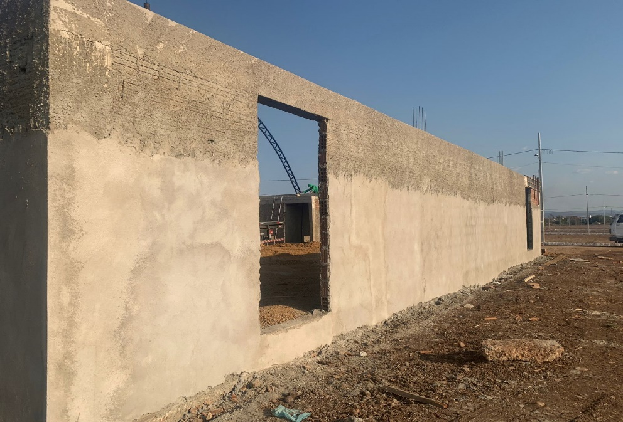
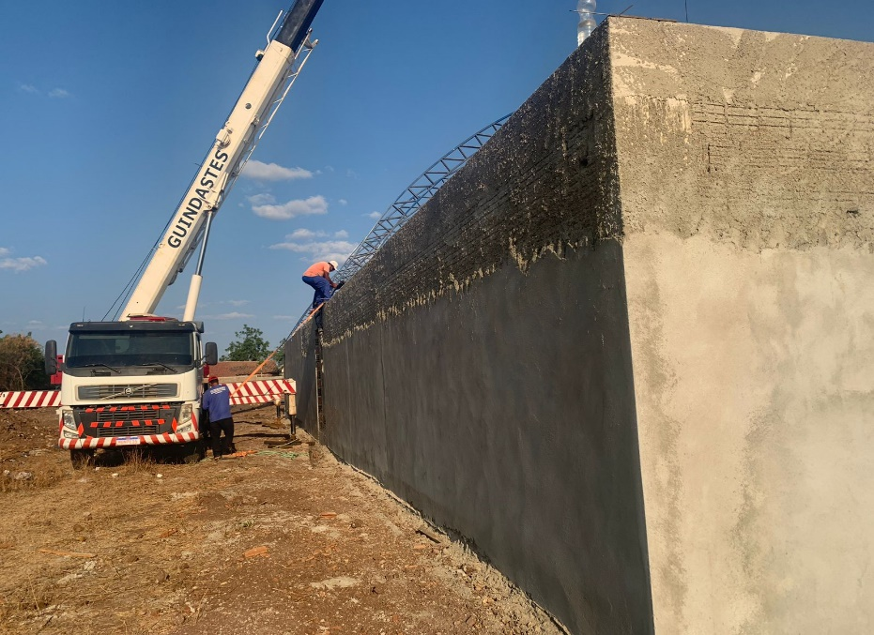
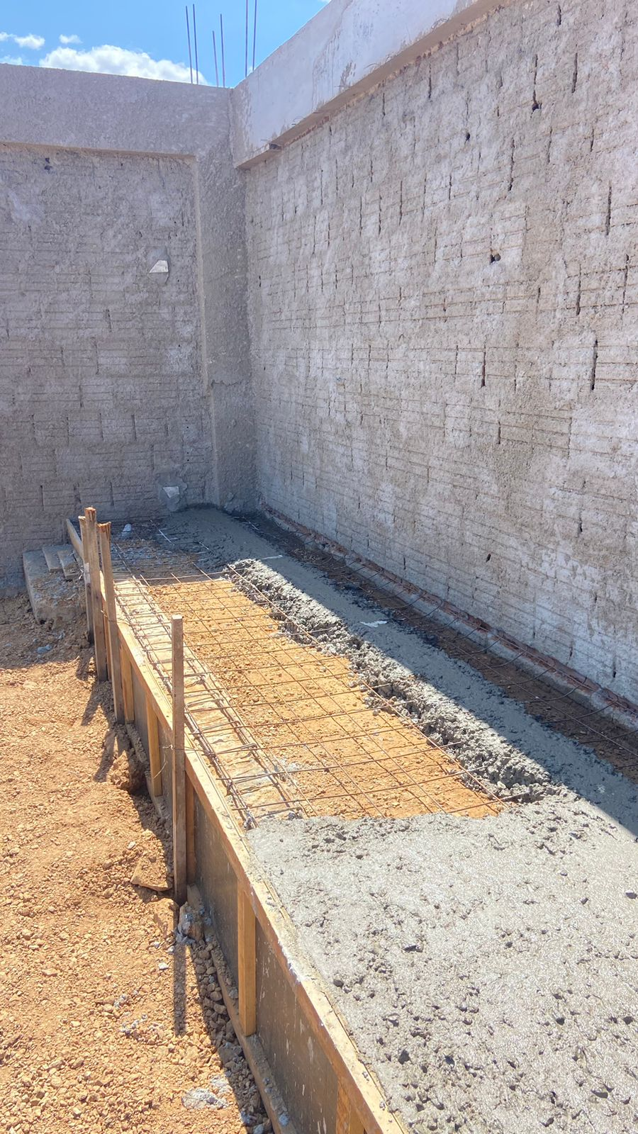
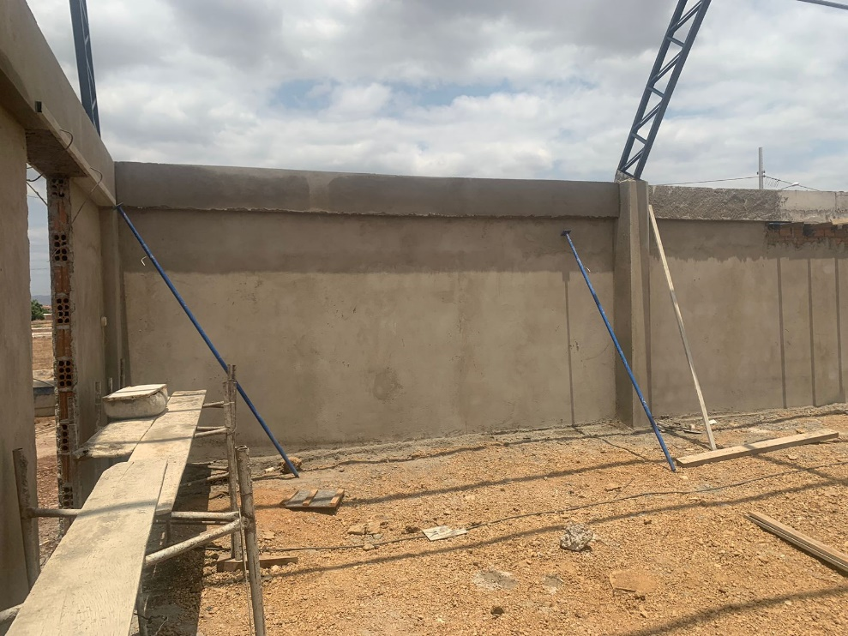
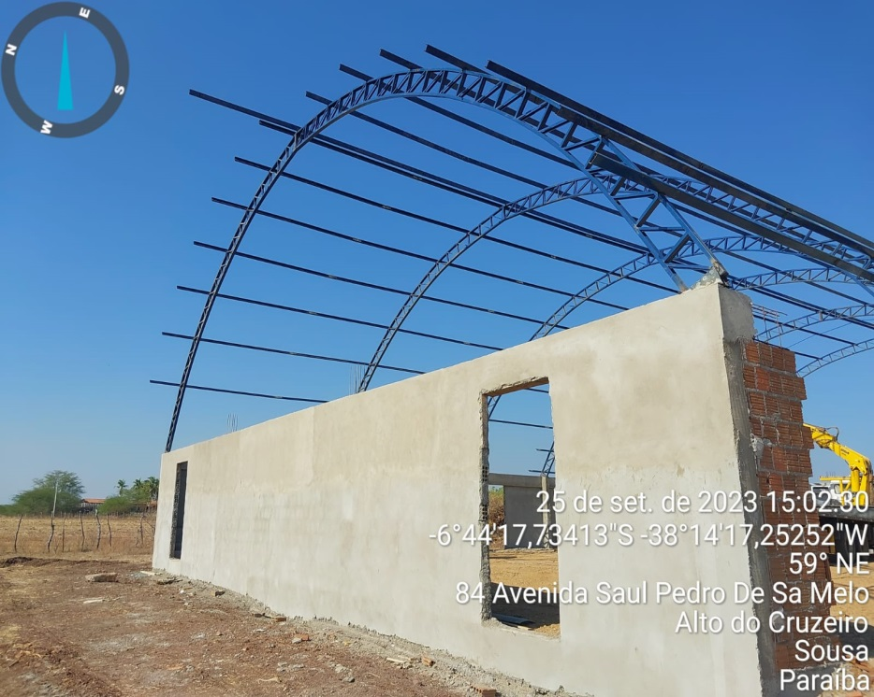
 |  | PREFEITURA MUNICIPAL DE SOUSA
 |  | SEPLAN - SETOR TÉCNICO DE ENGENHARIA
 |  | MEDIÇÃO | 03 | MÊS: | Sep-23
 |  | Construção de QUADRA POLIESPORTIVA para a Escola Municipal de Ensino Infantil e Fundamental, JOSÉ REIS, no Bairro Alto do Cruzeiro, no Município de Sousa/PB
CONSTRUTORA: UNIBLOCK CONSTRUÇÕES E FABRICAÇÕES EIRELI
RELATÓRIO FOTOGRÁFICO - BM03

FOTO 01
1.3.1.10 | ARMAÇÃO DE BLOCO, VIGA BALDRAME E SAPATA UTILIZANDO AÇO CA-60 DE 5 MM - MONTAGEM. AF_06/2017
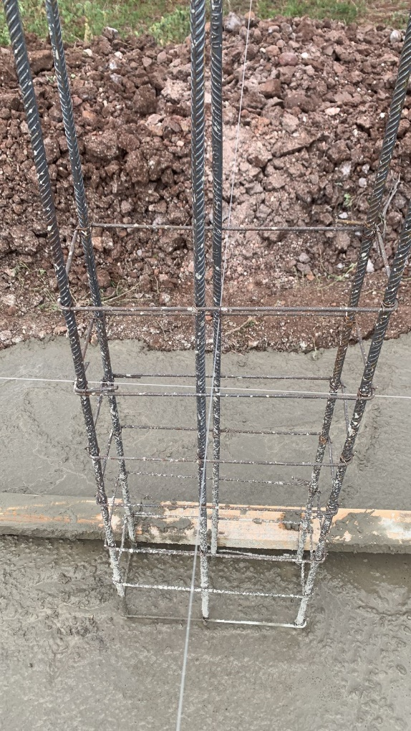
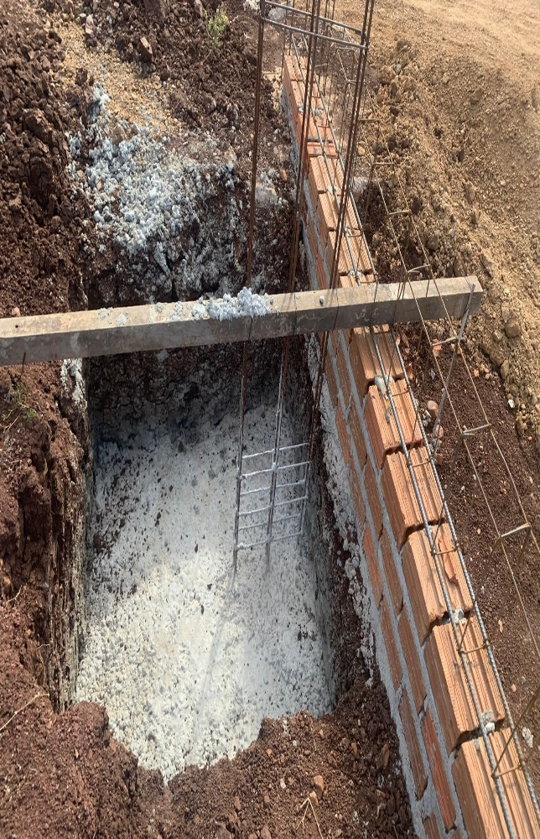

FOTO 02
1.4 | SUPERESTRUTURA (PILARES, VIGAS E LAJES) - TODA A QUADRA
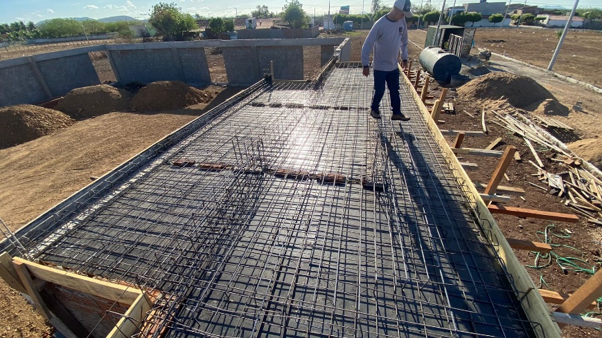
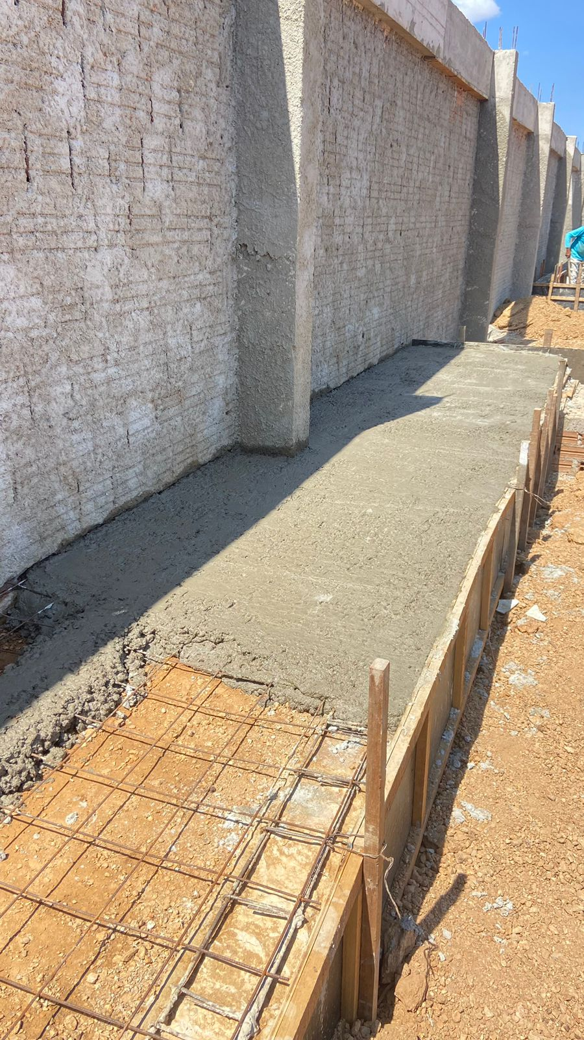

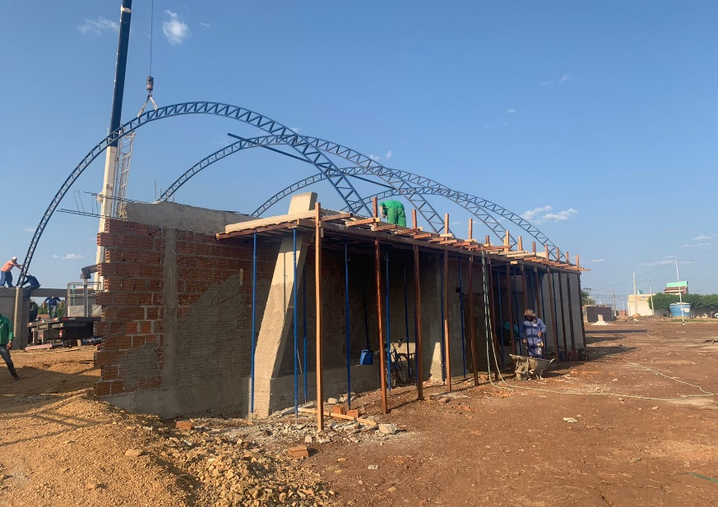

FOTO 04

FOTO 05
1.5 | ELEVAÇÃO (murada)
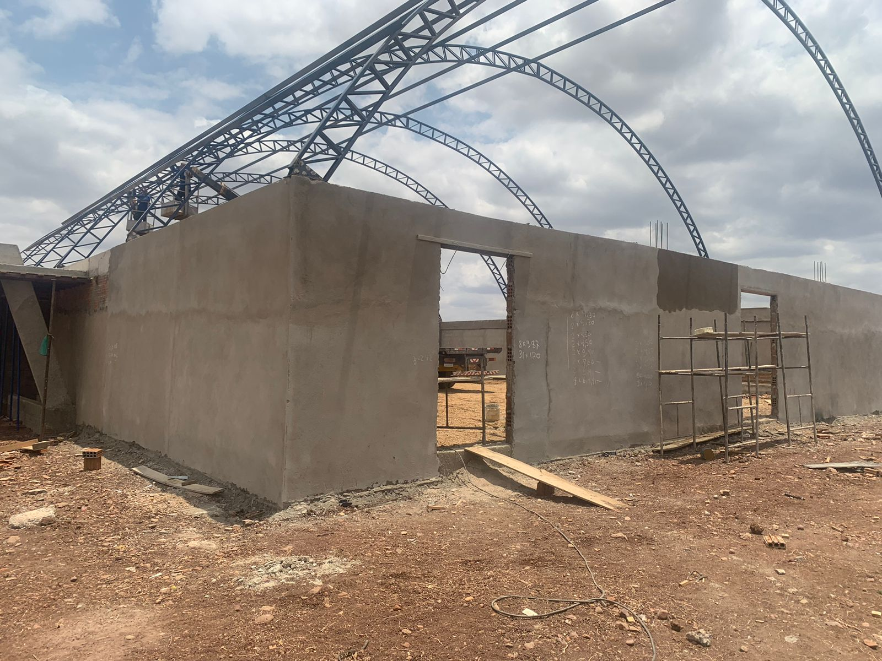
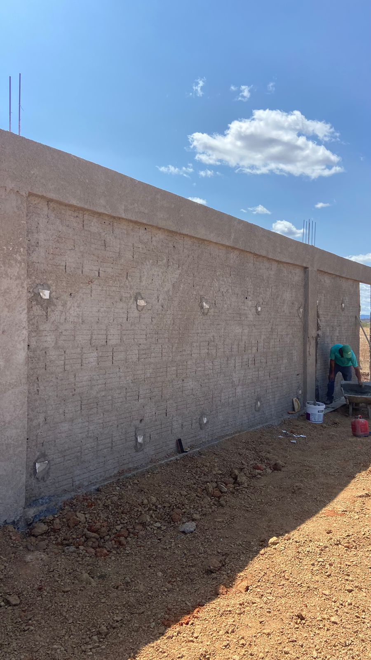

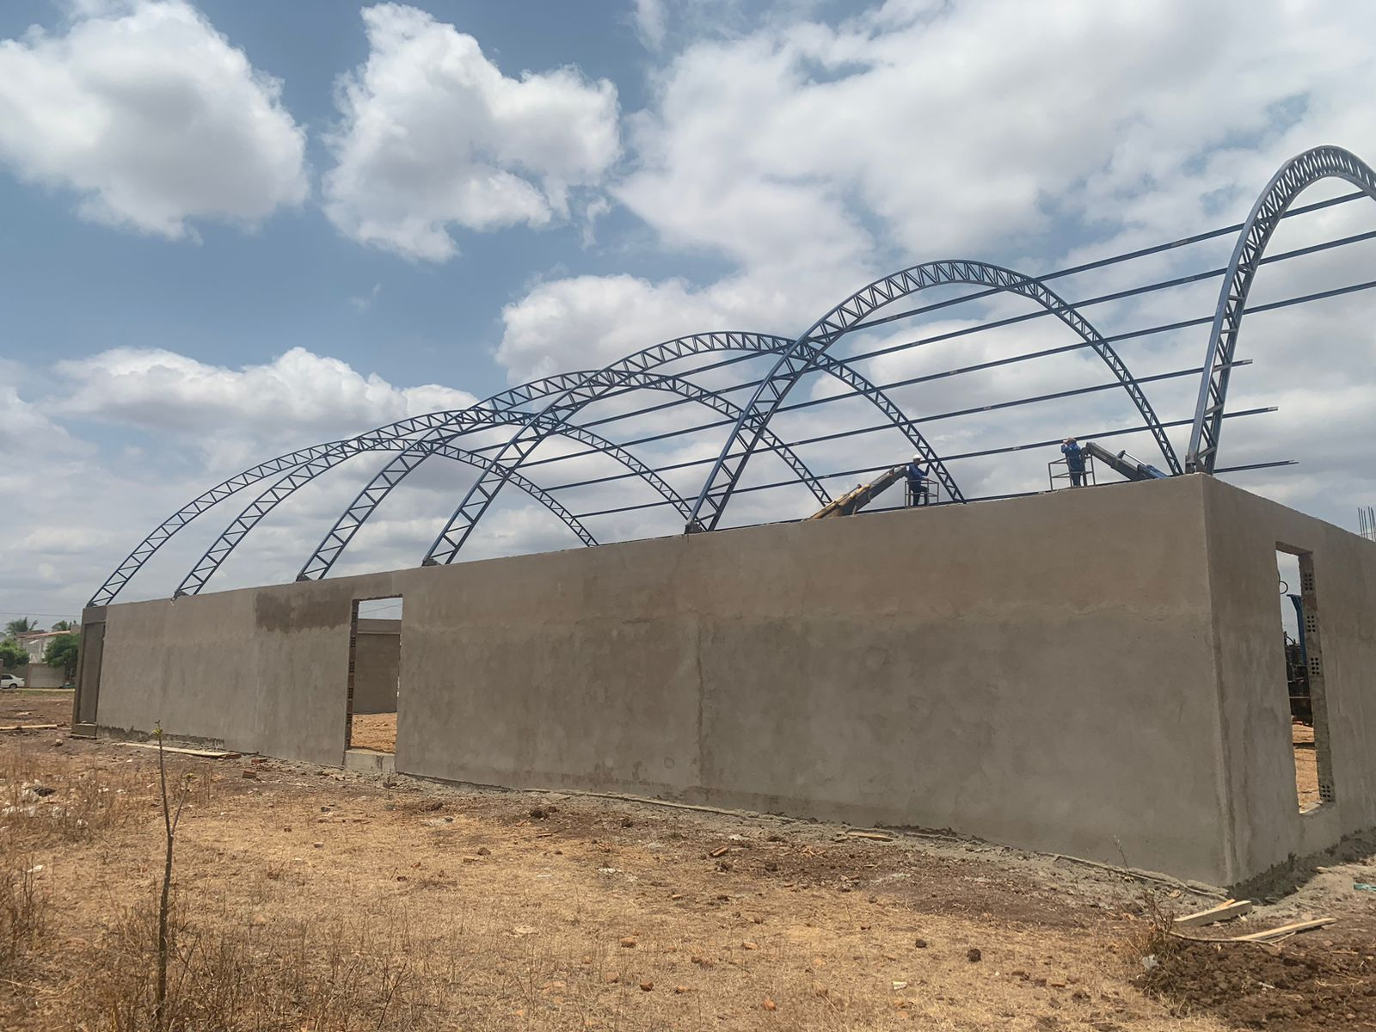

FOTO 06
1.7 | COBERTURA
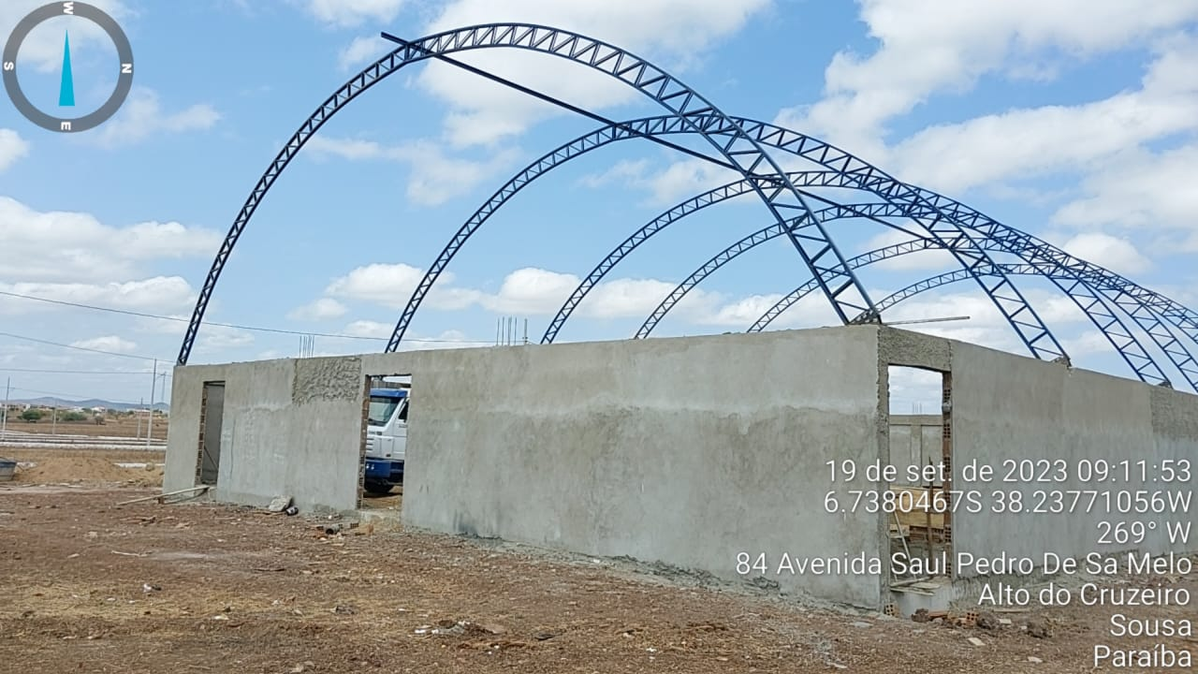
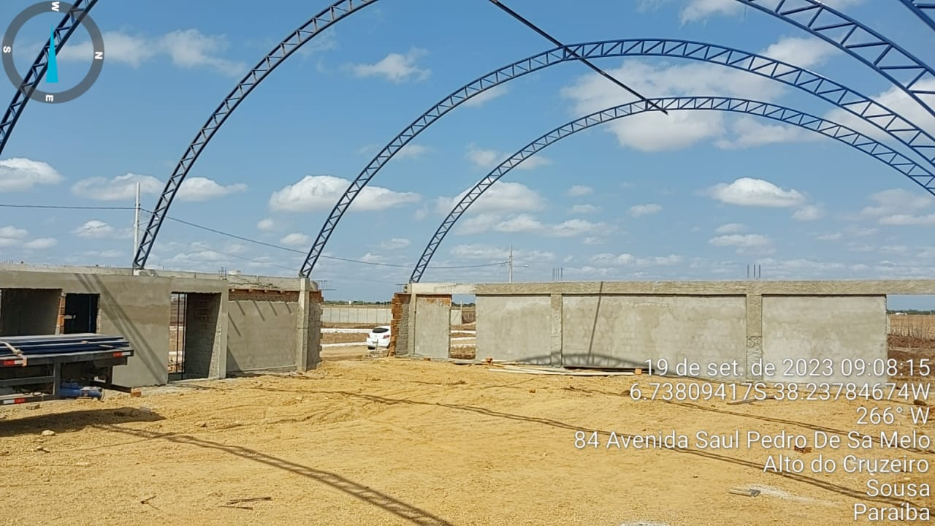

FOTO 07
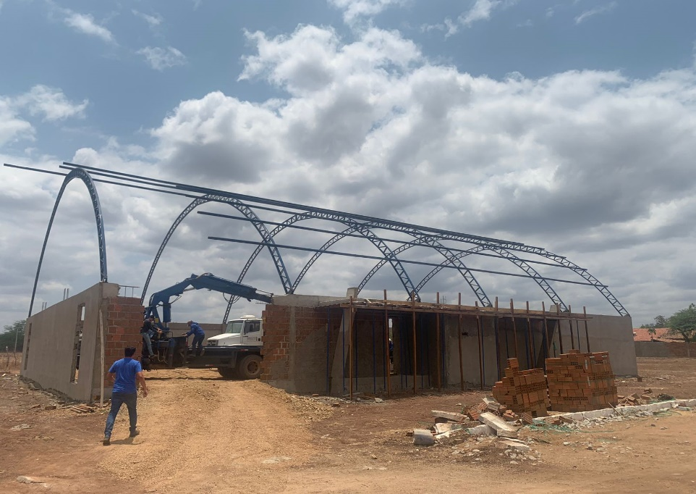


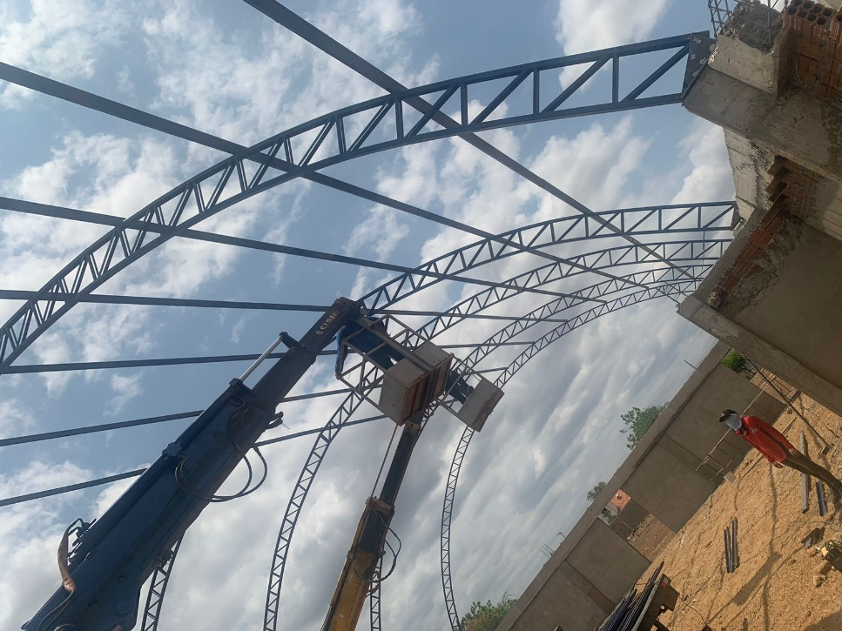
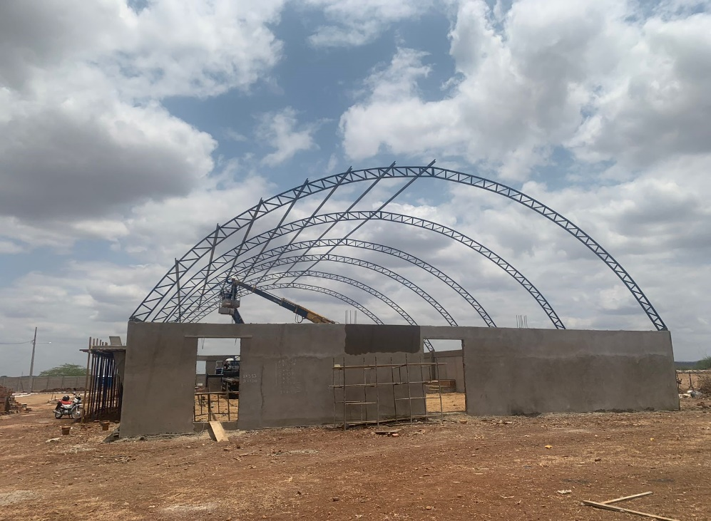

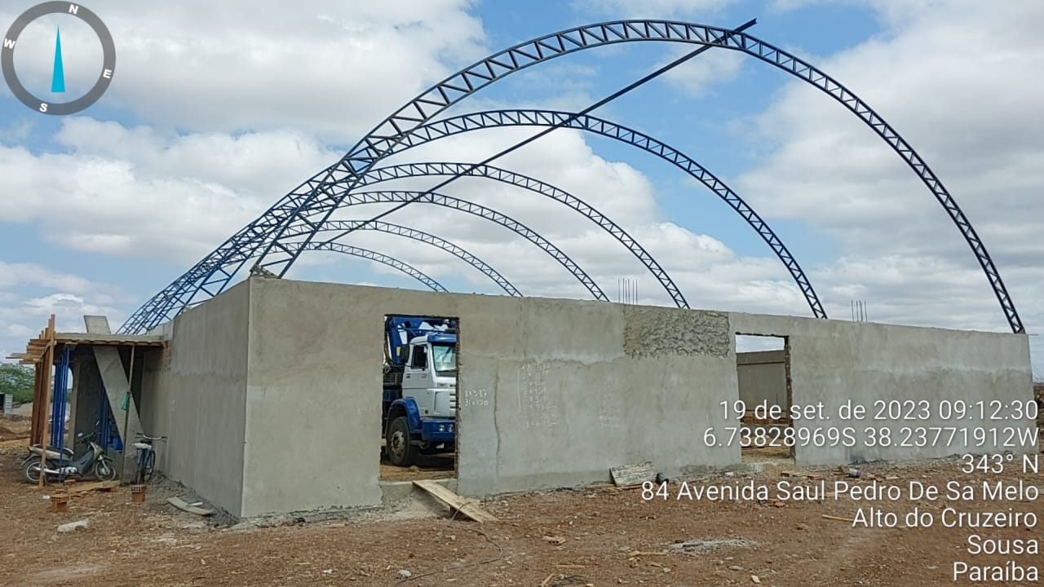
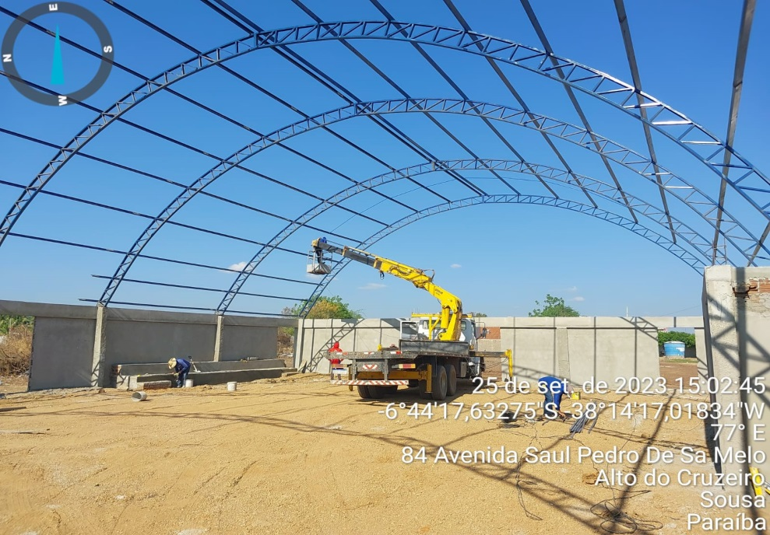

FOTO 08
1.8 | REVESTIMENTO DE PAREDES

